상품제안서
플라이토 루나 온습도 LED 벽시계 메이플 | 상품코드: F17814

 |  |  |  |  |  |  | 02-412-0044 | www.easy1.co.kr
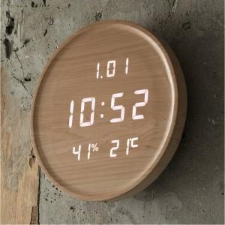

【상세/제작정보】 | 보름달을 모티브로 했으며 유티크한 컬러와 디자인의 LED 시계

【인쇄/포장옵션】 | 실크 / 포장지포장

【공급단가】 | 수량 | 50~ | 100~ | 300~ | 500~ | 1,000~
*VAT별도 | 단가 | 94,500원 | 91,000원 | 87,500원 | 84,000원 | 81,900원

【상품 URL】 | https://dev.easy1.co.kr:443/src/goods_detail.php?gdno=17814

